상품제안서
전통 한복 와인커버 | 상품코드: S41652

 |  |  |  |  |  |  | 02-713-8555 | www.synergygift.co.kr
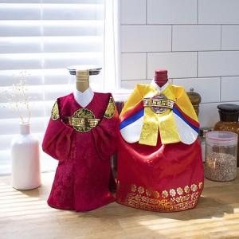

【상세/제작정보】

【인쇄/포장옵션】 | 실크 / OPP(비닐)

【공급단가】 | 수량 | 30~ | 100~ | 300~ | 500~ | 1,000~
*VAT별도 | 홍룡포 | 12,700원 | 11,900원 | 11,400원 | 11,200원 | 11,000원
 | 중전 노랑 | 12,700원 | 11,900원 | 11,400원 | 11,200원 | 11,000원
 | 청룡포 | 12,700원 | 11,900원 | 11,400원 | 11,200원 | 11,000원
 | 중전 파랑 | 12,700원 | 11,900원 | 11,400원 | 11,200원 | 11,000원

【상품 URL】 | https://www.synergygift.co.kr:443/src/goods_detail.php?gdno=41652

